商品信息
COCO Living Space｜豌豆硅胶桌面理线器手机充电线数据线整理神器
来源：COCO_Living_Space_Shopee全量审计_持续更新.xlsx｜工作表：高销量商品｜Excel第17行｜商品ID：4234886046

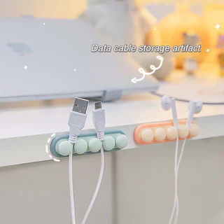
字段 | 内容 | 商品主图
序号 | 180
商品主图 | 见右侧嵌入主图
商品ID | 4234886046
商品中文名称 | 豌豆硅胶桌面理线器手机充电线数据线整理神器
商品标题 | data cable storage cable organizer management earphone storage fixer car silicone organizer cable
Shopee链接 | https://shopee.com.my/data-cable-storage-cable-organizer-management-earphone-storage-fixer-car-silicone-organizer-cable-i.115498741.4234886046
近月销量显示 | 5 Sold/Month
近月销量下限 | 5
列表价格显示 | RM3.19
列表最低价(MYR) | 3.19
列表评分 | 4.9
累计总销量显示 | 5k+ Sold
累计总销量下限 | 5,000
是否精确 | FALSE
详情价格显示 | RM3.19
详情价(MYR) | 3.19
详情评分 | 4.9
评论覆盖 | 51
好评主题 | 51
差评/风险主题 | 51
图片来源URL | https://down-my.img.susercontent.com/file/5df9a938c6521df806f578023925cf81@resize_w320_nl.webp
1688链接 | https://detail.1688.com/offer/1037386206507.html?share_token=W30t7kC5lqXVBaGgOikFE5ROJ1DQCN76QZ9s0+XbG4muJZfxzWl9Dg%3D%3D&__share_id=efccb54f-661e-45f7-86ed-86302eec23eb&rpg-cnt=share.offerDetail&offerId=1037386206507&__zhi_token=Gs8zkew96qqaj&spm=a262eq.8992535%2F20260802.5103953.0&forcePC=1785672725988
颜色/规格 | 粉色/浅绿色
长宽高 | 8cm/2cm/1cm
重量(g) | 100
单个成本 | 0.52
单个运费 | 2.00
国内段总价 | 2.52
国际头程
总成本估算
利润估算
预计毛利率估算
3个成本
3个运费
国内段总价2
国际头程2
总成本估算2
利润估算2
预计毛利率估算2
5个成本
5个运费
国内段总价3
国际头程3
总成本估算3
利润估算3
预计毛利率估算3
8个成本
8个运费
国内段总价4
国际头程4
总成本估算4
利润估算4
预计毛利率估算4

